系统规则
 | PS：要做全屏适配
一、 | 系统入口：在棋牌大厅中的底部条新增图标，点击出现余额宝界面

二、 | 系统规则
1 | 存款规则
 | 币种限制：充值和游戏中获胜获得的游戏币可以存入保险箱，通过活动赠送的游戏币不能存入（暂时不做）
2 | 取款规则
 | 2.1 | 金额限制：取款的最小金额必须大于等于1，并且必须是整数
 | 2.2 | 密码验证：每次取款的时候需要验证专用的二级密码，验证通过后才能完成取款
3 | 余额宝收益
 | 3.1 | 玩家把游戏币存入以后，只要不取出，就可以定时按照收益率获得利息
 | 3.2 | 定时收益：每天24个小时，每个小时（整点）计算一次收益（所产生的利益将在收益产生时算做当时买入），收益=当前余额（已确认金额）/10000*万份收益（元）/24
 |  |  | 计算过程中，只保留小数点后4位，小数点后第5位开始都会被抹去
 | 3.3 | 每日的万份收益：10.27，需要管端业主可配置
 |  | 管端可在查看当前小时余额宝平台总额
 |  | 管端在报表查询内查看每小时余额宝平台历史总额
 | 3.4 | 玩家存入的每一笔钱都要记录，定义为未确认金额，下个小时整点时变为已确认金额，已确认金额才会计算利息
 |  | 本质为每个小时整点结算时，按当时的金额为准
 | 3.5 | 玩家取出时候，余额宝总金额重置为未确定金额
 | 3.6 | 当利息取出时，要需要1倍打码量（管端可配置）
 |  | PS：存在余额宝里时不会影响打码量
 | 3.7 | 七日年化算法：
 |  | 假设过去七天内业主更改过n次万份收益（元/日），每次变更的万份收益记为万份收益1，万份收益2，万份收益3…...万份收益n
注意：下图中橙色气泡为音效需求
 |  | 过去七天平均万份收益（元/日）=（万份收益1+万份收益2+万份收益3+…...+万份收益n）/n
 |  | 七日年化=过去七天平均万份收益（元/日）/10000*365*100
 |  | PS：开服不足七天时，有几天算几天
4 | 余额宝密码
 | 4.1 | 专用于余额宝取款的时候验证的一个密码
returnLobbyClick
 | 4.2 | 由6位纯数字组成，第一次取出时，必须设置密码才可以取出，之后可以在密码输入界面中进入修改密码界面
按钮：可点开帮助界面
按钮：可点开存取明细界面
二、 | 主界面说明
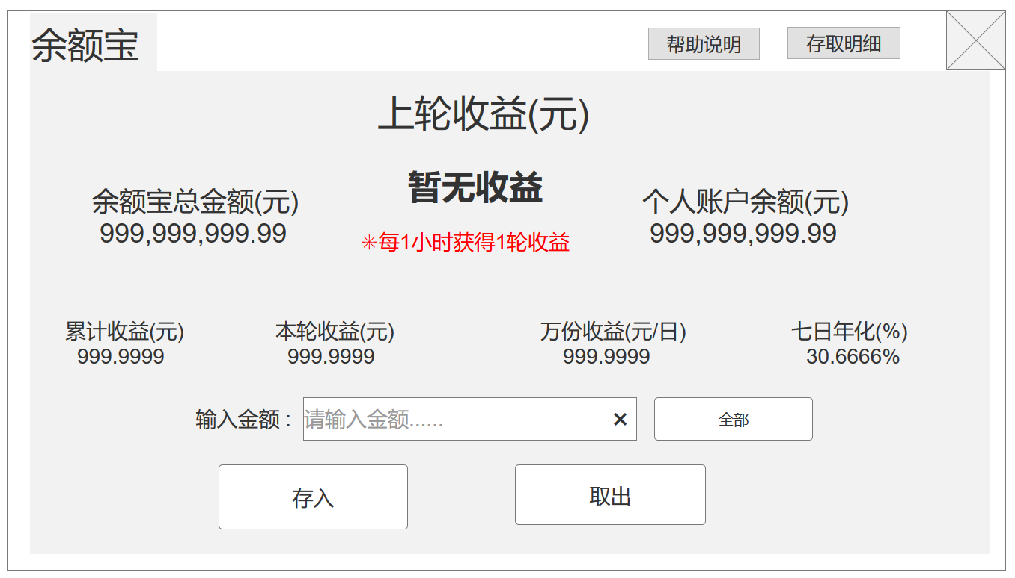
按钮：可关闭余额宝界面

enterPanelClick
enterPanelClick

显示上轮收益，如果为0则显示暂无收益

显示当前余额宝的余额
显示当前账户内的余额

显示最近七天得到的年化利率
这一轮即将得到的收益（每小时）
管端配置的值
显示所有累计收益
click

全部按钮，点击可在输入框内添加个人账户所有金额

输入框，输入要操作的金额
click

click
click
清空按钮，点击可清除左侧输入框内容

取出按钮，（先弹出密码输入界面）取出以上输入框的金额
存入按钮，以上输入框内的金额

close
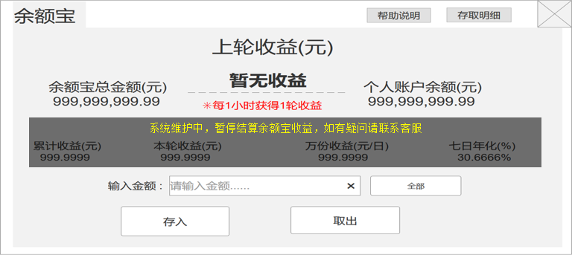
1 | 存入按钮逻辑说明
 | 点击存入，则判断如下情况：
 | 余额宝是否封停状态 |  |  | 提示tips：余额宝处于封停状态，无法存入
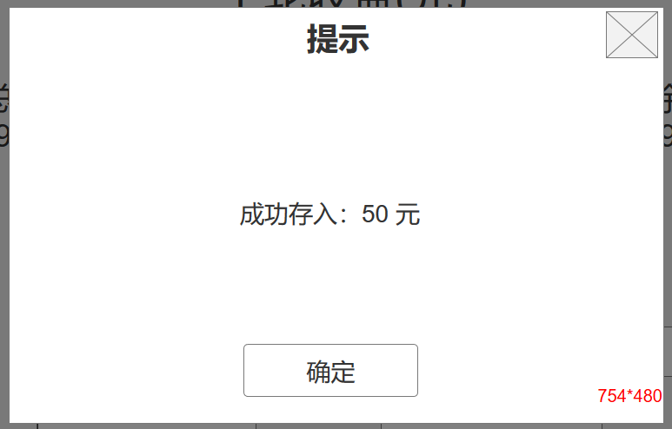
点击关闭此界面
 | 输入金额包含除数字以及小数点外的字符or出现超过2个小数点(是否可以是数字) |  |  | 提示tips：请输入正确的数字
 | 输入金额=0或空 |  |  | 提示tips：请输入大于0的数字
金额为存入金额
 | 输入金额>个人账户金额 |  |  | 提示tips：输入金额大于个人账户余额，无法存入
点击关闭此界面
 | 以上步骤都通过 |  |  | 弹出提示界面，扣除个人账户，刷新大厅内所有金币余额以及余额宝总金额、个人账户金额
click
处于封停状态的提示，用程序字
2 | 取出按钮逻辑说明
 | 点击取出，则判断如下情况：
 | 输入金额包含除数字以及小数点外的字符or出现超过2个小数点(是否可以是数字) |  |  | 提示tips：请输入正确的数字
 | 输入金额不是整数 |  |  | 提示tips：取出时，输入金额必须是整数
 | 输入金额=0或空 |  |  | 提示tips：请输入大于0的整数
 | 输入金额>余额宝总金额 |  |  | 提示tips：输入金额大于余额宝总金额，无法取出
close
点击关闭此界面
 | 是否第一次取出 |  |  | 是则弹余额宝密码设置界面 否则弹身份验证界面
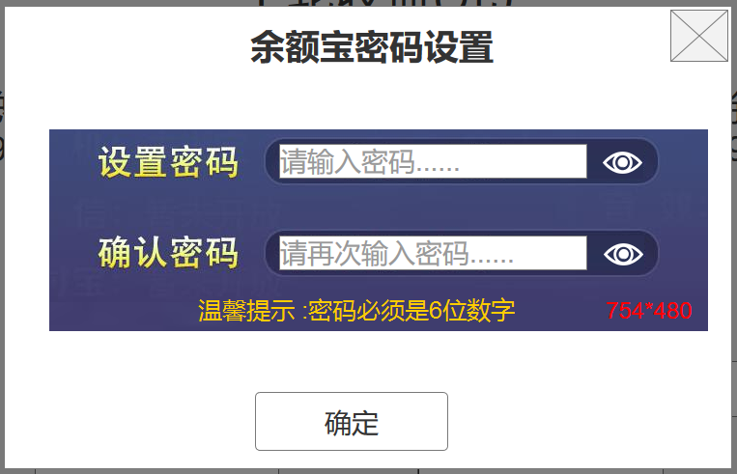

是否显示明文密码，默认为否，非明文为*符号
 |  |  |  |  |  |  | 余额宝密码设置界面
 |  |  |  |  |  |  | 点击确定，则判断如下情况：
 |  |  |  |  |  |  | 设置密码不是6位数字 | 提示tips：请输入6位数字密码
 |  |  |  |  |  |  | 确认密码与设置密码不同 | 提示tips：确认密码输入错误
 |  |  |  |  |  |  | 确认密码与设置密码相同 | 提示tips：余额宝密码设置成功 关闭余额宝密码设置界面，弹出身份验证界面

click

点击关闭此界面
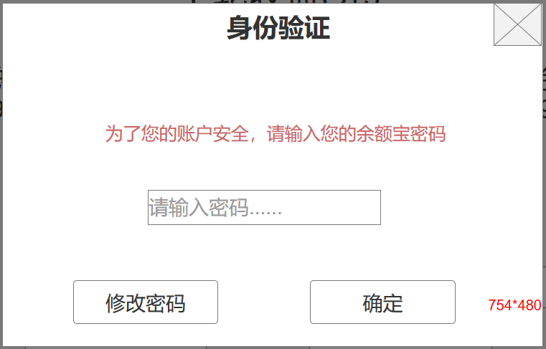

close

点击关闭此界面
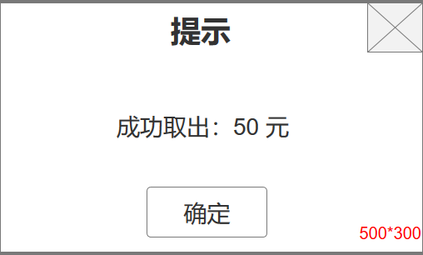
 |  |  |  |  | 余额宝密码设置界面
 |  |  |  |  | 点击确定，则判断如下情况：
 |  |  |  |  | 密码不是6位数字 | 提示tips：请输入6位数字密码
金额为存入金额
 |  |  |  |  | 密码错误 | 提示tips：余额宝密码输入错误
弹出界面
enterPanelClick
click
点击关闭此界面
 |  |  |  |  | 以上步骤都通过 | 弹出提示界面，扣除个人账户，刷新大厅内所有金币余额以及余额宝总金额、个人账户金额

 |  |  |  | 此界面内容和逻辑和提现密码登录密码修改逻辑保持一致，修改成功后关闭界面即可
close

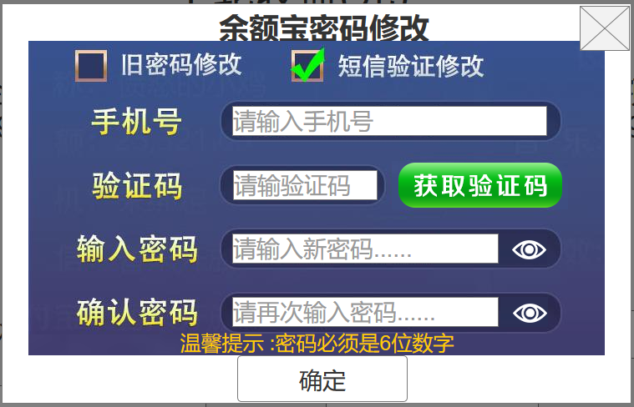
enterPanelClick
enterPanelClick
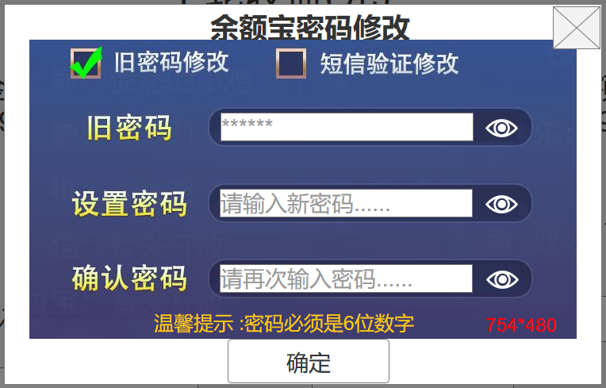

click

click
close
关闭按钮
三、 | 帮助和明细界面
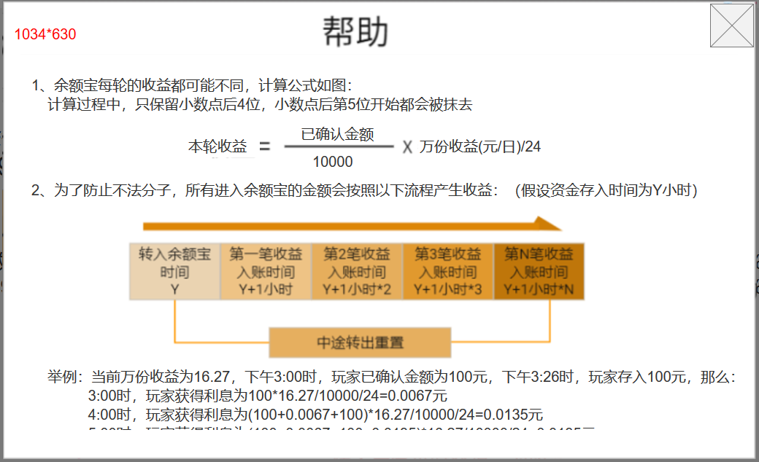

这是一个可滚动的框体，内容做成图即可
滚动框其余内容

close
关闭按钮
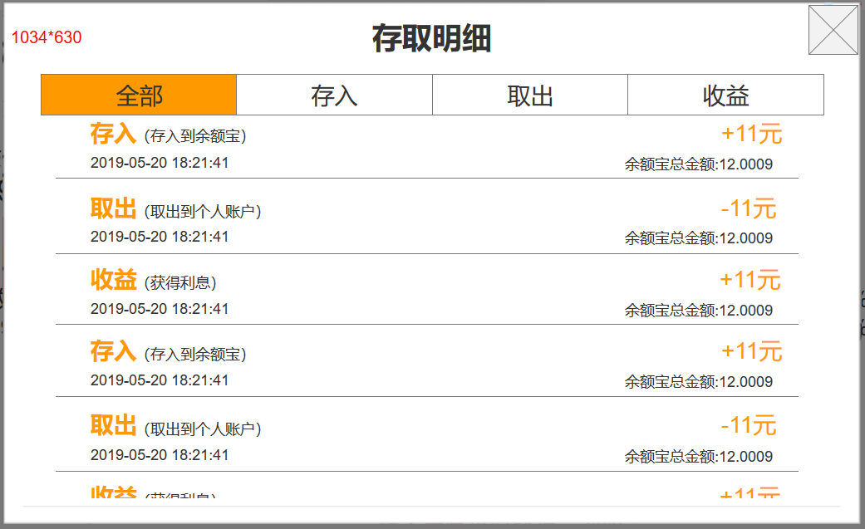
切页按钮：筛选三类明细
enterPanelClick

1、这是一个可滚动的框体，内容由一条条存取明细构成
2、排序：按时间排序，时间越近越靠前，时间一样则随意先后
3、最多显示最近一个月的明细

存取明细只有这三种

变更的金额显示

变更后余额宝总金额显示

发生的时间节点
人工存入（人工存入到余额宝）
人工取出（人工取出到余额宝）

